CollectiveAccess

Image | Object | Description | Date
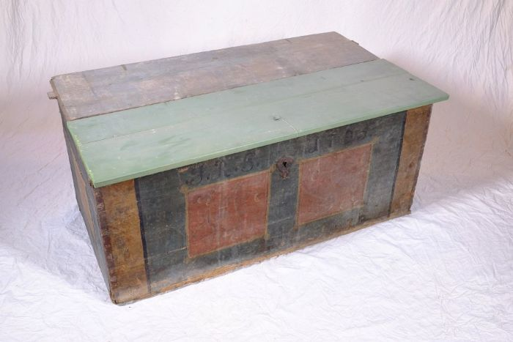 | Aussteuertruhe von Johanna Rosina Günther, 1795 (A1108) | Die aufgebrachten Initialen und das Datum lassen vermuten, dass es sich um die Aussteuertruhe von Johanna Rosina Günther handelt. Sie heiratete Johann Gottfried Günther, welcher um 1800 den Polenzer Dreiseithof, in dem sich heute der Verein "Einigkeit 4" befindet, erbaute. Bis ins 20. Jahrhundert war es üblich, dass die Familie einer jungen Frau bis zu deren Hochzeit ihre Aussteuer, die oft aus Heimtextilien, Geschirr und anderen nützlichen Dingen für den Haushalt bestand, ansammelte. Bei der Hochzeit wurde diese Aussteuer dann dem Vater des Bräutigams oder dem Brautpaar selbst überreicht - in einer Truhe. Die Aussteuer sollte dem jungen Paar das Leben in einem eigenen Haushalt ermöglichen. Gleichzeitig diente die Truhe als Verwahrungsort, aber auch der Sicherung der wertvollen Besitztümer. Sie konnte verschlossen werden und war im Falle eines Brandes leicht zu transportieren und in Sicherheit zu bringen.
 | Steingabel (A1111) | Die Steingabel hat neun stumpfe Zinken. Für das Aufgabeln von Heu oder Mist war sie damit zu fein gearbeitet, was die Vermutung nahelegt, dass sie für Grabe- oder auch Kartoffelarbeiten genutzt wurde. Auch das am Stiel befindliche Brandzeichen "MGP", was für "Martin Günther Polenz" steht, deutet auf eine Verwendung auf dem Feld hin. Besonders bei Geräten, welche zu größeren Arbeitseinsätzen mit vielen, auch hoffremden Helfern benutzt wurden, war eine Kennzeichnung des Eigentümers sinnvoll.

 | Mistgabel (A1112) | Mistgabeln wurden hauptsächlich bei der Stallfütterung und Entmistung verwendet. Der kurze, kräftige Stiel ermöglicht das Heben schwerer Lasten.

 | Mistgabel (A1113) | Mistgabeln wurden hauptsächlich bei der Stallfütterung und Entmistung verwendet. Bei dieser Gabelform handelt es sich jedoch um eine vielseitig einsetzbare Variante. Denn durch die schmalen Zinken konnte sie ebenfalls zum Aufgabeln von Heu benutzt werden.

 | Kartoffelgabel (A1114) | Die Kartoffelgabel hat kleine Metallkugeln an der Spitze der Gabelzinken. Dies sollte eine Beschädigung der Kartoffel vermeiden. Im Gegensatz zur Rübengabel stehen die zehn Zinken relativ eng zueinander, um auch kleine Kartoffeln aufgabeln zu können. Das am Stiel befindliche Brandzeichen "MGP" steht für "Martin Günther Polenz". Besonders bei Geräten, welche zu größeren Arbeitseinsätzen mit vielen, auch hoffremden Helfern benutzt wurden, war eine Kennzeichnung des Eigentümers sinnvoll.

 | Heugabel (A1117) | Zweizinkige Heugabeln wie diese wurden hauptsächlich zum Aufgabeln von Getreide, aber auch von Heu verwendet. Der lange Stiel eignete sich besonders, um Getreidegarben auf den Erntewagen zu heben. Das am Stiel befindliche Brandzeichen "MGP" steht für "Martin Günther Polenz". Besonders bei Geräten, welche zu größeren Arbeitseinsätzen mit vielen, auch hoffremden Helfern benutzt wurden, war eine Kennzeichnung des Eigentümers sinnvoll.
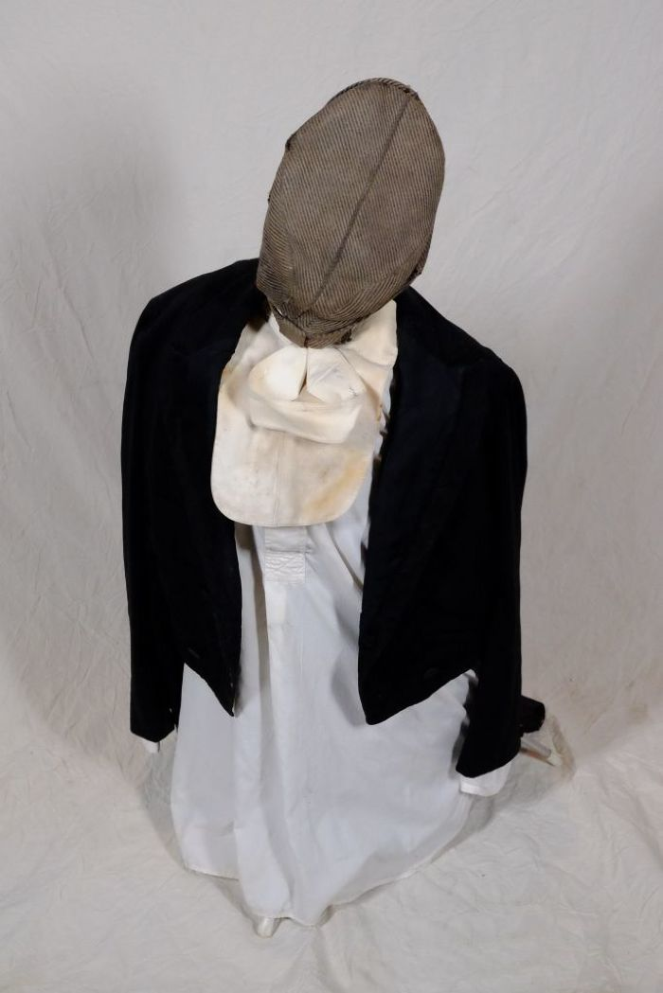
 | Kleidung (A1136) | Diese Kleidungsstücke wurden bei Renovierungsarbeiten des Hofes gefunden. Sie stammen mutmaßlich aus dem Besitz der Bauernfamilie Günther.

 | Heugabel (A1209) | Der schmale, dreizinkige Kopf sowie der lange gebogene Stiel dieser Gabel weisen darauf hin, dass sie bei der Heuernte verwendet wurde. Der lange Stiel eignete sich besonders, um das zusammengeraufte Heu auf den Erntewagen zu heben. Auch beim Abladen des Heus auf den Kornboden war ein langer Stiel von Vorteil. Das am Stiel befindliche Brandzeichen "MGP" steht für "Martin Günther Polenz". Besonders bei Geräten, welche zu größeren Arbeitseinsätzen mit vielen, auch hoffremden Helfern benutzt wurden, war eine Kennzeichnung des Eigentümers sinnvoll.
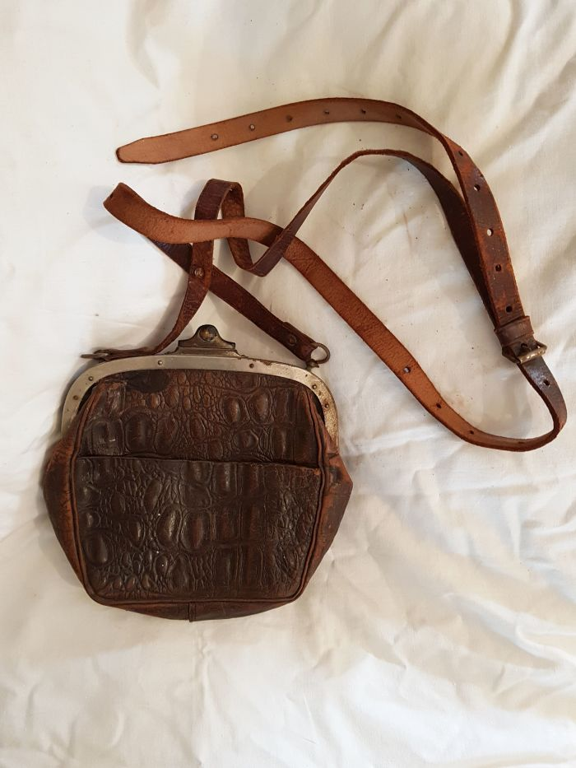
 | Geldbörse aus Reptilienleder (A1334) | Diese kleine lederne Tasche stammt aus dem Nachlass der Familie Günther und diente als Brieftasche und Geldbörse. Sie besteht aus Reptilienleder, vermutlich Krokodil.
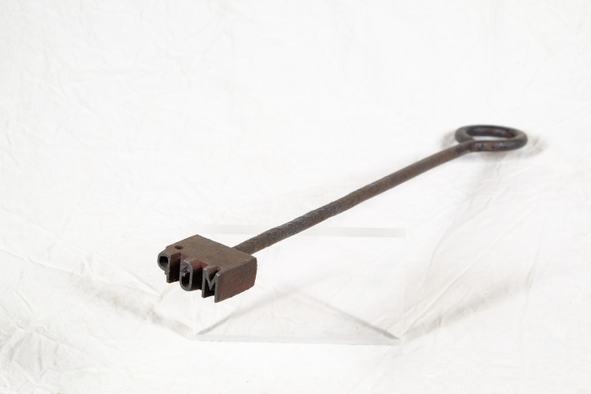 | Brenneisen "MGP" (A1517) | Dieses Brenneisen zeigt die Initialen "MGP". Sie stehen für "Martin Günther Polenz". Mit dem Eisen konnte Holz, wie beispielsweise die Stiele von Arbeitsgeräten, markiert werden. Da bei verschiedenen Aufgaben teilweise sehr viele Menschen gleichzeitig auf dem Feld arbeiteten und Geräte durchaus verliehen wurden, war eine Kennzeichnung nützlich.
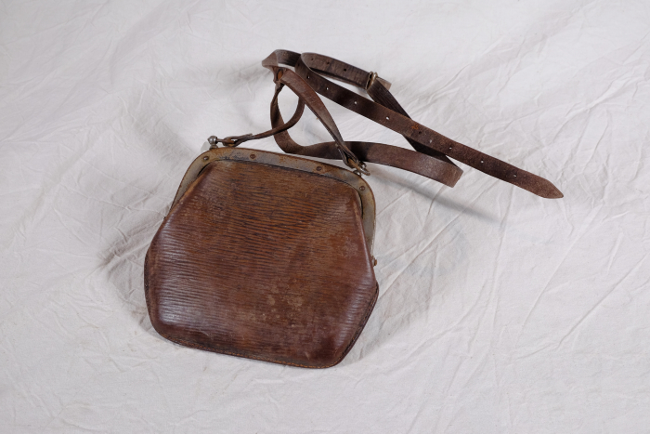 | Geldbörse (A1583) | Diese kleine lederne Tasche stammt aus dem Nachlass der Familie Günther und diente als Brieftasche und Geldbörse.
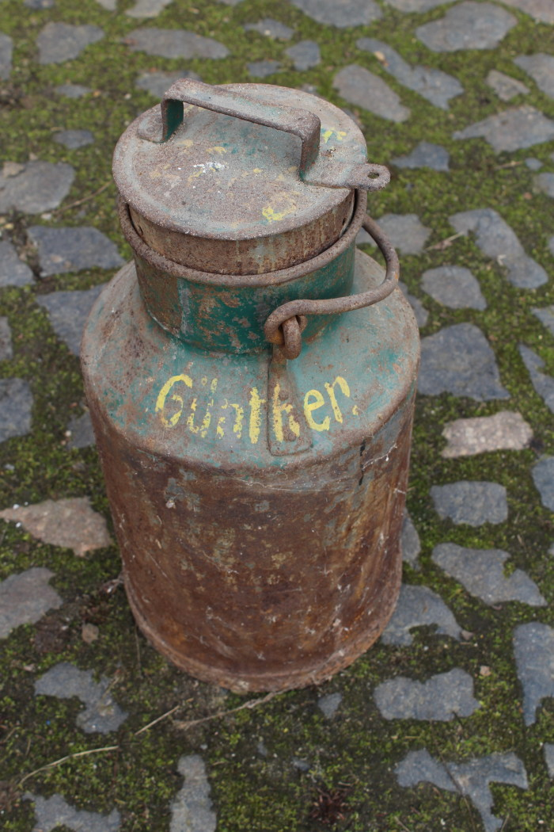
 | Milchkanne (A1798) | Milchkannen aus unterschiedlich behandeltem Eisenblech wurde seit der zweiten Hälfte des 19. Jahrhunderts verwendet und ersetzten die vorher üblichen Holzeimer. Sie dienten zum Transport der Milch sowohl auf dem Hof als auch zur Verarbeitung in eine Meierei.
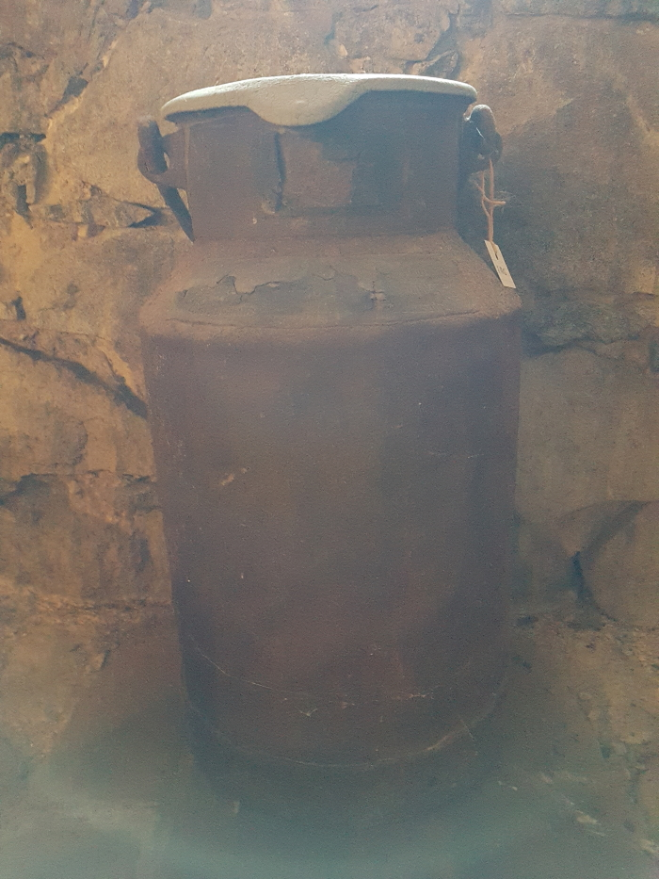
 | Milchkanne (A1803) | Das Etikett am Kannenhals zeigt die Inschrift "Martin Günther … Stadt Brandis ... Molkerei Schindler Paunsdorf". Milchkannen aus unterschiedlich behandeltem Eisenblech wurde seit der zweiten Hälfte des 19. Jahrhunderts verwendet und ersetzten die vorher üblichen Holzeimer. Sie dienten zum Transport der Milch sowohl auf dem Hof als auch zur Verarbeitung in eine Meierei.
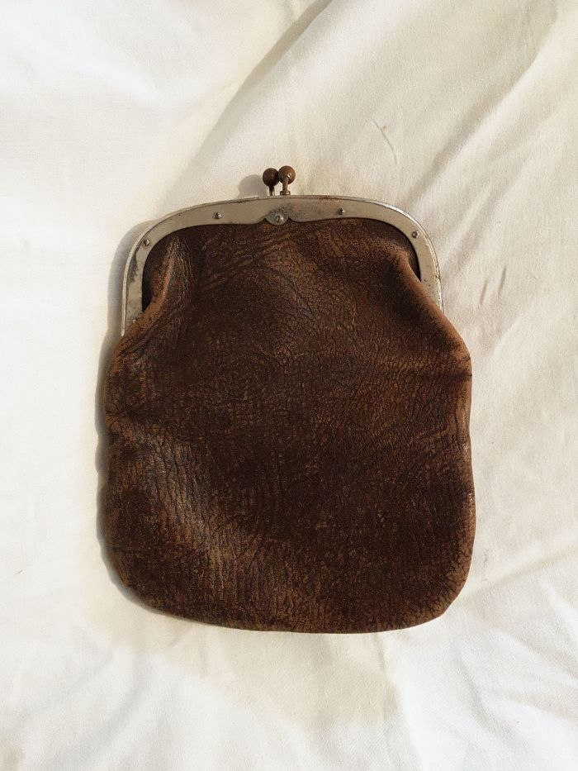
 | Geldbörse (A1822) | Diese kleine lederne Tasche stammt aus dem Nachlass der Familie Günther und diente als Brieftasche und Geldbörse.
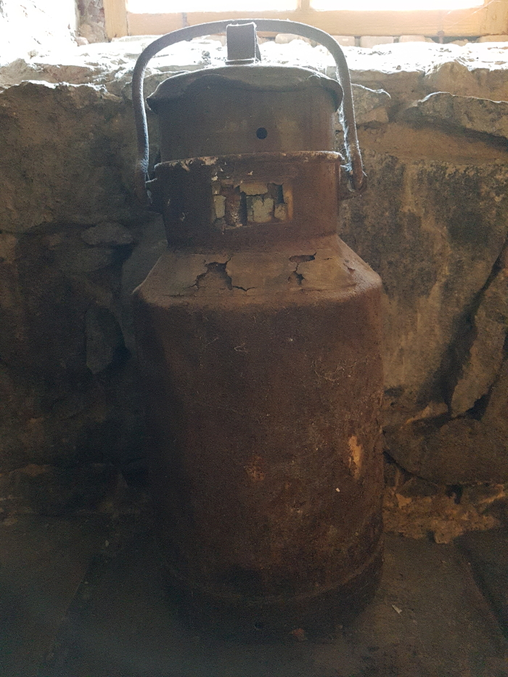
 | Milchkanne "Martin Günther" (A1824) | Das Etikett am Kannenhals dieser Milchkanne zeigt folgende Aufschrift: "Abs. Martin Günther Polenz Stat. Brandis / 20 Ltr. / Empf. Dampfmolkerei H. Schindler Paunsdorf".
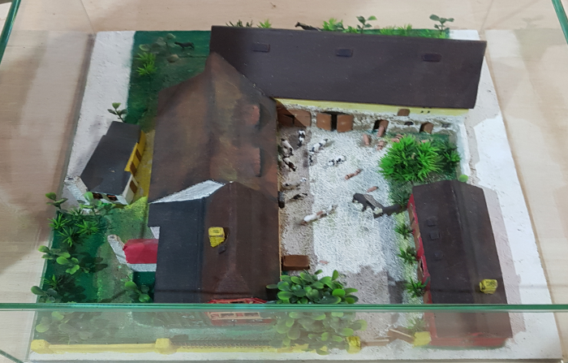 | Modell vom Dreiseithof "Einigkeit 4", um 1940 (D1002) | Modell vom Dreiseithof "Einigkeit 4" um 1940. Von Thomas Schirmer.
 | Der Dreiseithof „Einigkeit 4“ (R02) | Die Ausstellung "LandKultur" befindet sich auf dem Dreiseithof "Eingikeit 4" in Polenz. Johann Gottfried Günther (1758 – 1813) erbaute diesen Hof um 1800. Es wird angenommen, dass schon davor eine Bebauung des Grundstücks existierte, diese ist jedoch nicht belegt. Familie Günther lebte von der Landwirtschaft. Der Sohn Johann Gottfrieds, der ebenfalls Johann Gottfried hieß, wird in Quellen als „Pferdner“ erwähnt. Das bedeutet, dass er mindestens 2 Pferde zur Bestellung seines Ackers hielt. Er lebte auf dem Hof mit seiner Frau, zwei Kindern, einem Knecht und einer Magd. Von Johann Gottfried (dem jüngeren) ging der Hof 1866 an dessen zweiten Sohn Heinrich Wilhelm Günther über. Dieser übergab ihn um die Jahrhundertwende wiederum an seinen Sohn Otto Günther. 1931 kaufte Ottos Sohn Martin Günther den Hof von seinem Vater und löste außerdem seinen Bruder Fritz mit einer Hypothek (6.000 RM) aus. 1959 trat Martin Günther der LPG (Landwirtschaftliche Produktionsgenossenschaft) „Einigkeit“ bei, welcher der Hof heute seinen Namen verdankt. Martin Günther sollte der letzte „Günther“ auf dem Hof werden - sein einziger Sohn Andreas ging nach Westdeutschland. 1983 verstarb Martin Günther, 1989 seine Witwe Margarethe und 1991 seine Tochter Sigrid. Der Hof wurde 2003 zwangsversteigert und bietet heute dem Verein „Einigkeit 4“ ein Zuhause.
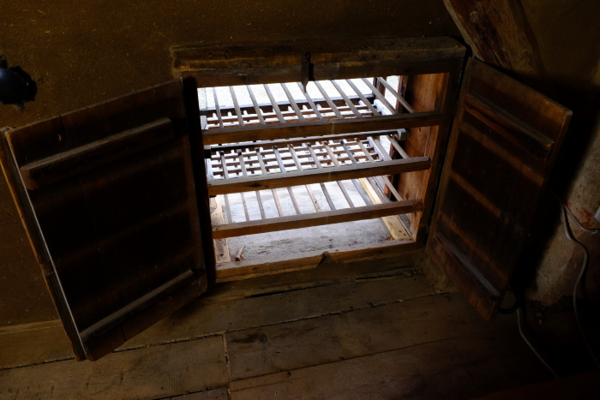 | Käsehorde, A1474 (R14) | Füttern, Ausmisten, Melken – 2 Fest in der Wand des Heubodens verbaut befindet sich auf dem Dreiseithof in Polenz eine Käsehorde. Sie diente früher zum Trocknen und Reifen von Käse und ist heute eine Seltenheit. Sie kann von innen her geschlossen werden, bleibt aber von außen stets offen. Das Melken der Kühe war vielerorts noch bis in die 1930er Jahre Handarbeit und ein Teil der Milch wurde direkt auf dem Hof weiterverarbeitet. Aus dem Rahm der Milch wurde Butter, aus der bei dieser Arbeit übrig gebliebenen Magermilch Käse hergestellt. Für die Käseherstellung wurde die Magermilch mit Laab (Ferment aus dem Kälbermagen) zum Gerinnen gebracht. Unter ständigem Rühren trennten sich anschießend Molke und der sogenannte Wrungel, der feste Bestandteil, voneinander. Aus dem Wrungel wurde in einer Käsepresse oder in Käsetöpfen mit Pressdeckel der Käse gepresst. Die fertigen Käse kamen in flache Formen und wurden zum Reifen in die Käsehorde gelegt. Weitere Objekte aus dieser Kategorie: A1755 – Buttermodell „Hahn“ A1756 – Butterdrücker „Distel mit Ranken“ A1757 – Butterstempel „Schwan“ A1764 – Butterkelle A1794 – Buttermaschine „Schaede“ A1814 – Stoßbutterfass A1816 – Drehbutterfass A1824 – Milchkanne „Martin Günther“ A1825 – Milchkanne „LPG Baalsdorf“ G1029 – Butterförmchen „Centrifuge“

